상품제안서
커스텀 포인트 커버 맞춤제작 노트 | 상품코드: S43061

 |  |  |  |  |  |  | 02-713-8555 | www.synergygift.co.kr
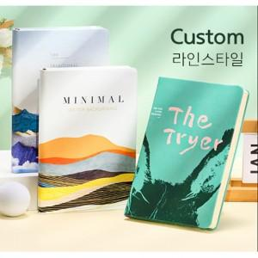

【상세/제작정보】

【인쇄/포장옵션】 | 풀칼라 / OPP(비닐)

【공급단가】 | 수량 | 50~ | 100~ | 300~ | 1,000~ | 3,000~
*VAT별도 | 단가 | 13,130원 | 12,420원 | 11,810원 | 11,510원 | 11,310원

【상품 URL】 | https://www.synergygift.co.kr:443/src/goods_detail.php?gdno=43061

